Estadísticas
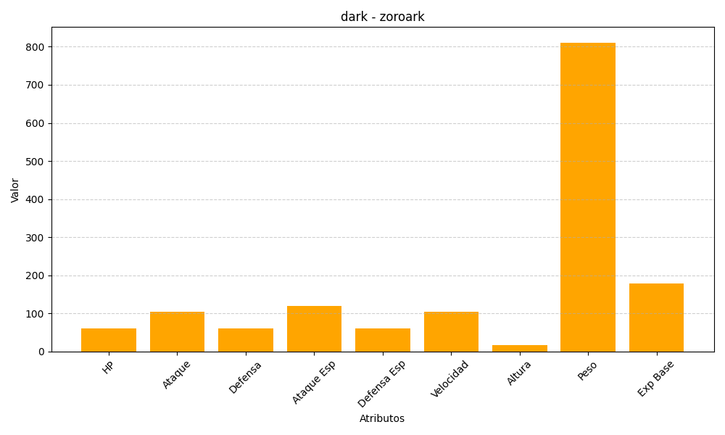
ID | Nombre | Tipo | HP | Ataque | Defensa | Ataque Especial | Defensa Especial | Velocidad | Altura | Peso | Experiencia Base
571 | zoroark | dark | 60 | 105 | 60 | 120 | 60 | 105 | 16 | 811 | 179

